Materyal-metod
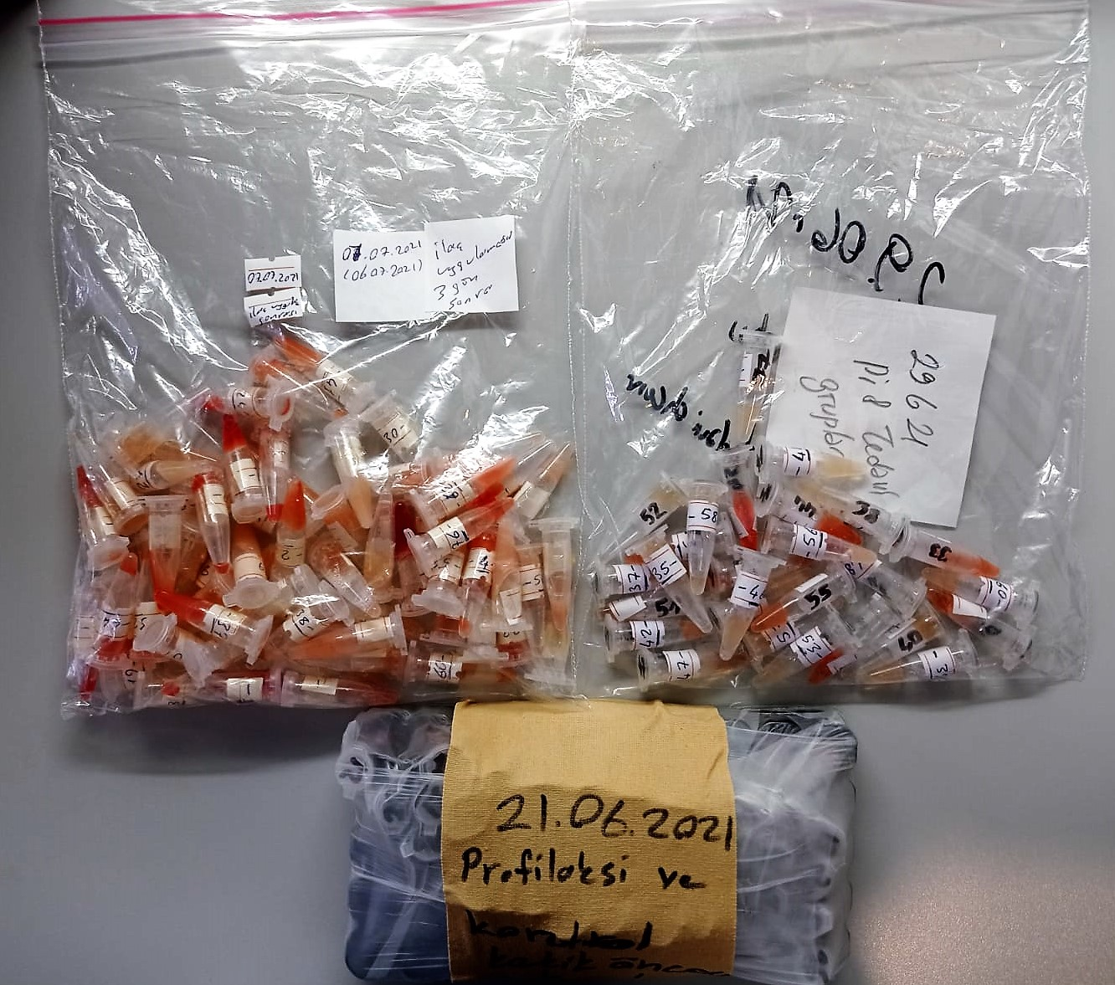
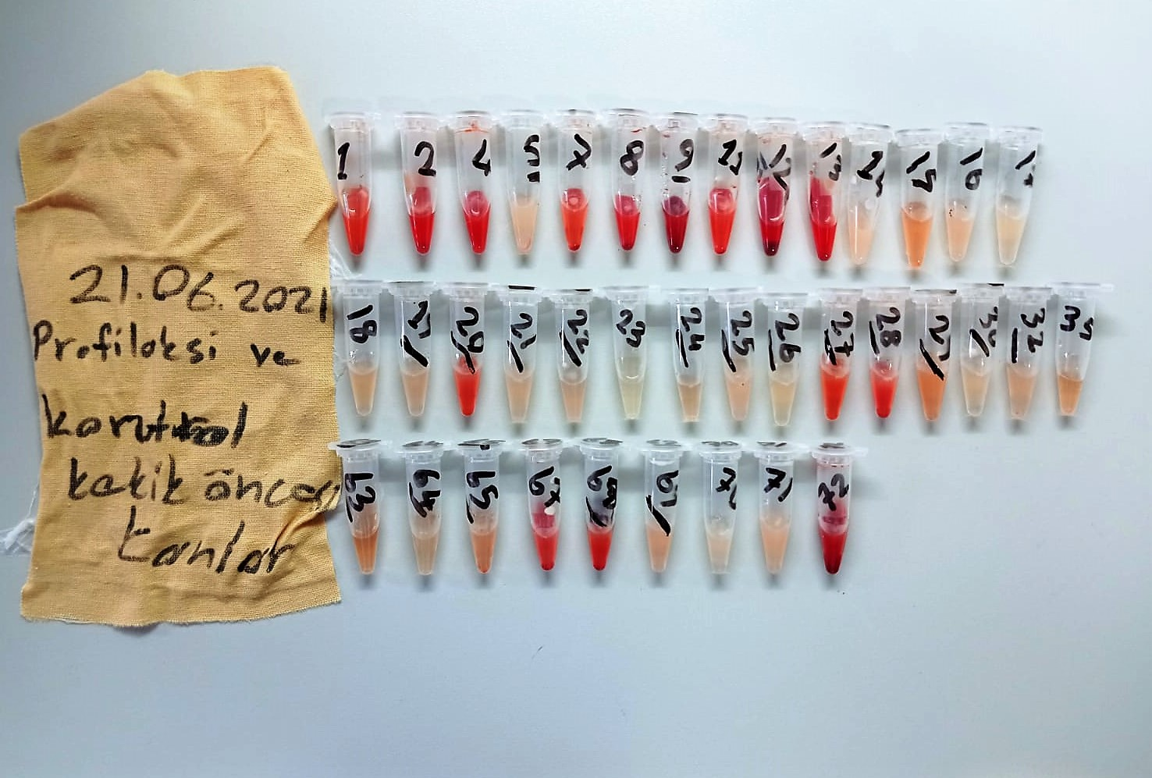

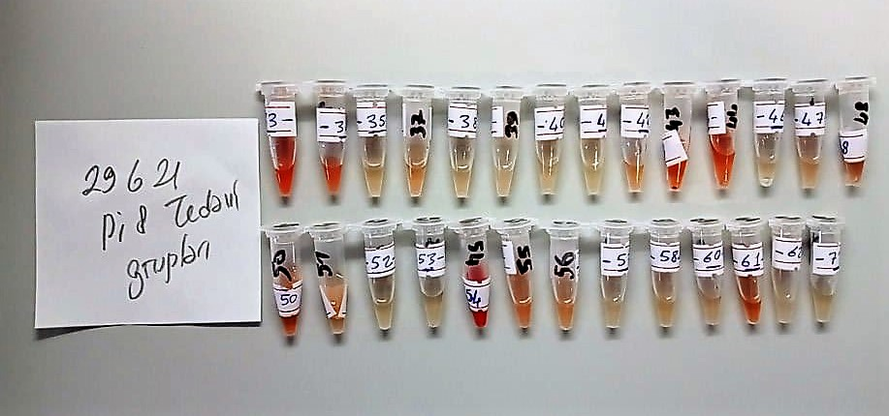
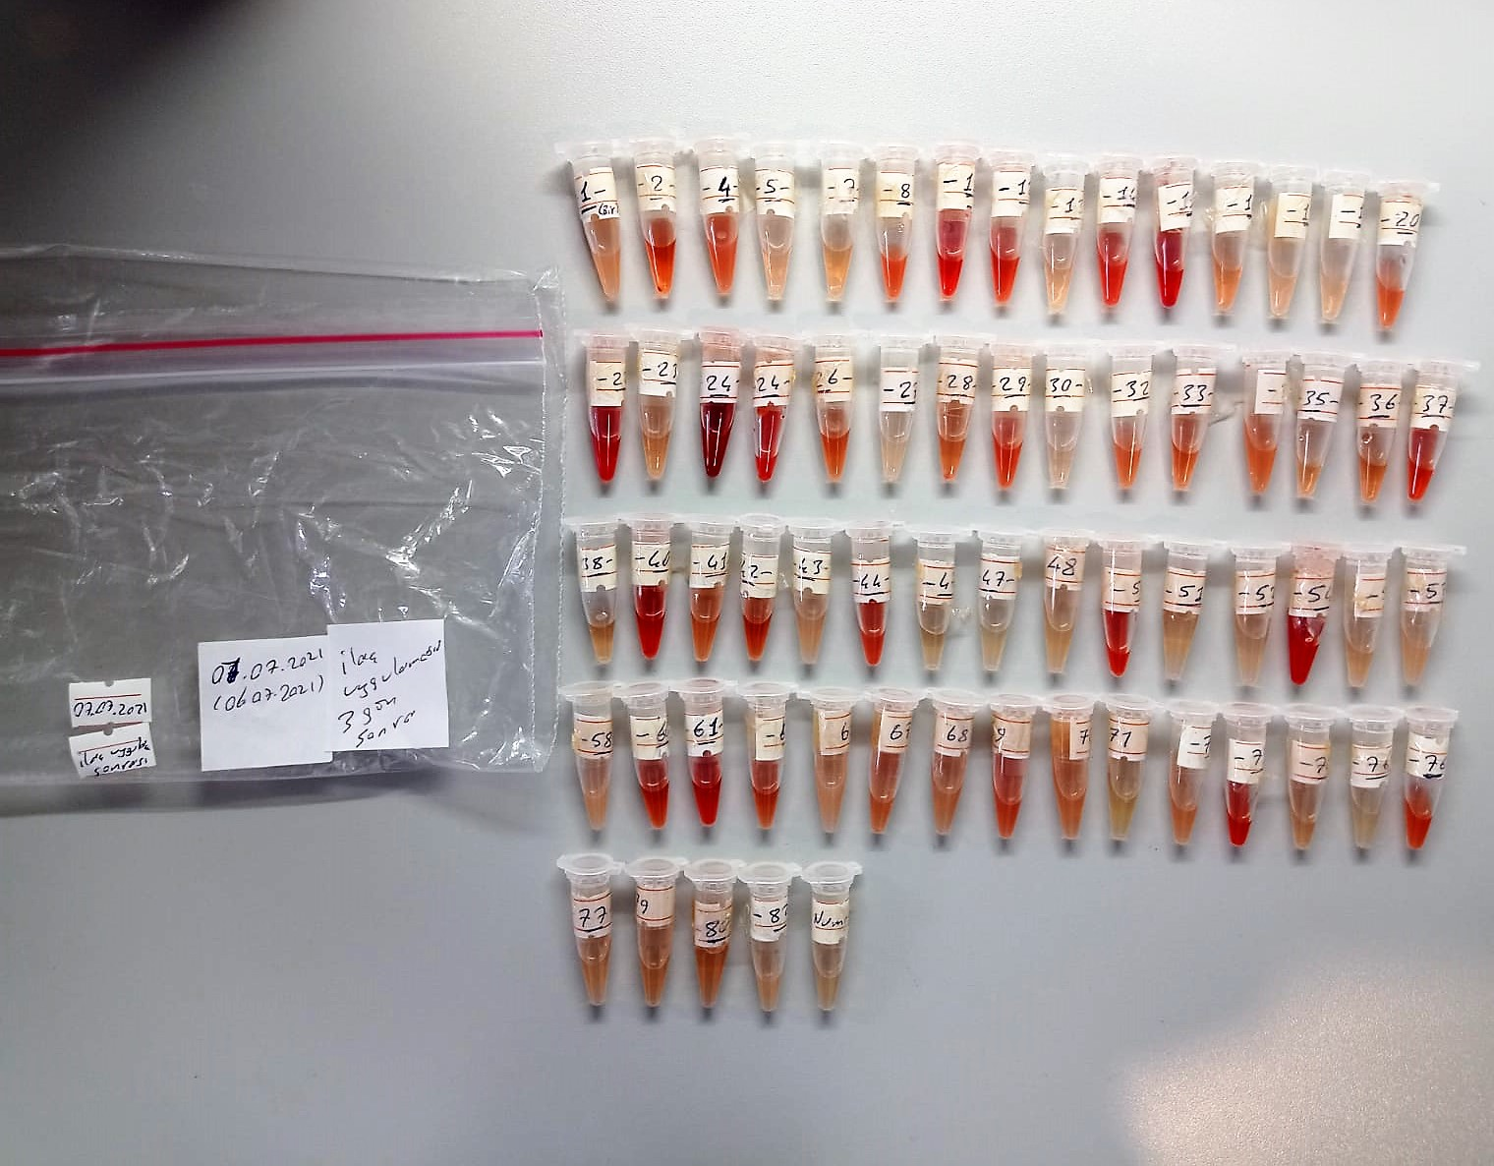

AST U/L
UV test according to a standarrized method
Sample and addition of R1 (buffer)
Addition of R2 and start of reaction: AST
α-ketoglutarate + L-aspartate L- glutamate + oxaloasetate
AST is the enzyme which catalyzes this equilibrium reaction. The oxaloacetate in- crease is measured in a subsequent indicator reaction which is catalyzed by malate dehydrogenase.
MDH
oxalacetate + NADH + H+ L-Malate + NAD+
In the second reaction, NADH is oxidized to NAD. The rate of decrease in NADH
(Measured photometrically) is directly proportional to the rate of formation of
oxaloasetate, and thus the AST activity.

ALT U/L
UV test according to the IFCC method.
ALT
L-Alanin + 2-Oxoglutarate ⎯⎯ L-Glutamate + Pyruvat

Creatinine mg/L
Immunoturbidimetric assay
Anti-CRP antibodies react with antigen in the sample to form an ntigen/antibody complex. Following agglutination, this is measured turbidimetrically.
Addition of PEG allows the reaction to progress rapidly to the end point,increases sensitivity, and reduces the risk of samples containing excess antigen
producing false negative results.

Urea (BUN) mg/dl
Urea is hydrolysed in presence of urease to produce ammonia and CO2. The ammonia produced combines with 2 – oxoglutarate and NADH in presence of GLDH to yield glutamate and NAD.
urease
Urea+H2O+2H+ 2 NH4+ + 2+ CO2
GLDH
2 NH4+ + 2-Oxoglutarate + 2 NADH H2O + 2 NAD+ + Gl utamate The decrease in absorbance due to consumption of NADH is measured kinetically.

